Sheet1
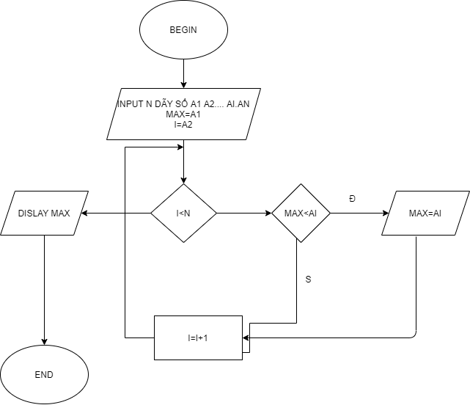
BEGIN

 | INPUT : N DÃY SỐ a1 ..aI=>an MAX=a1 I=2 WHILE (I<n) DO IF MAX<AI THEN MAX = AI END IF I=I+1 END DO OUTPUT DISLAY MAX
END

